Estadísticas
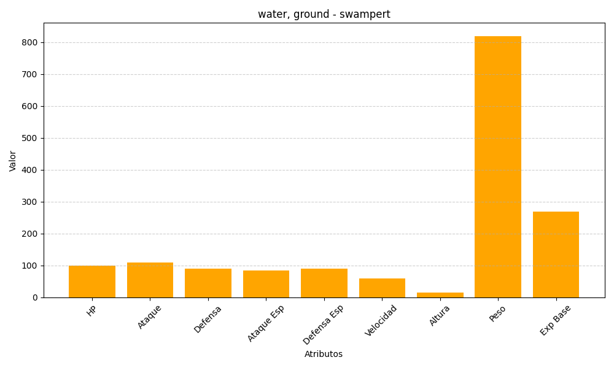
ID | Nombre | Tipo | HP | Ataque | Defensa | Ataque Especial | Defensa Especial | Velocidad | Altura | Peso | Experiencia Base
260 | swampert | water, ground | 100 | 110 | 90 | 85 | 90 | 60 | 15 | 819 | 268

